PERT_CPM
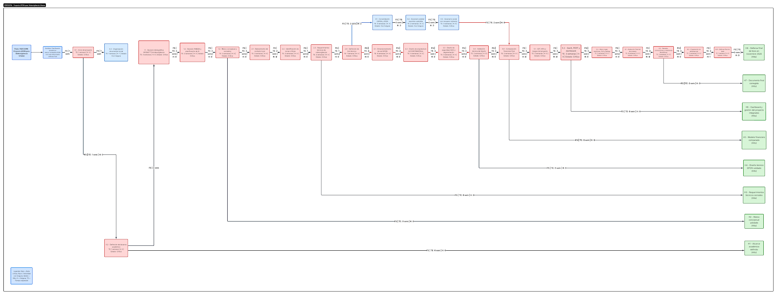
ID | Actividad | Dependencias | Optimista | Más probable | Pesimista | TE | Varianza | ES | EF | LS | LF | Holgura | Crítica | Entregable
0.1 | Definición de problema, alcance y exclusiones | - | 1.40 | 2.00 | 2.90 | 2.05 | 0.06 | 0.00 | 2.05 | 0.00 | 2.05 | 0.00 | Sí | Alcance validado
0.2 | Revisión bibliográfica GPON/FTTH/PMBOK | - | 3.00 | 4.00 | 5.50 | 4.08 | 0.17 | 0.00 | 4.08 | 2.05 | 6.13 | 2.05 | No | Marco conceptual técnico
0.3 | Revisión normativa y videovigilancia | 0.1 | 3.00 | 4.00 | 5.50 | 4.08 | 0.17 | 2.05 | 6.13 | 2.05 | 6.13 | 0.00 | Sí | Base legal preliminar
1.1 | Relevamiento de infraestructura local | 0.2, 0.3 | 2.25 | 3.00 | 4.12 | 3.06 | 0.10 | 6.13 | 9.19 | 6.13 | 9.19 | 0.00 | Sí | Mapa de restricciones
1.2 | Análisis de demanda y frontera seca | 1.1 | 1.50 | 2.00 | 2.75 | 2.04 | 0.04 | 9.19 | 11.23 | 9.19 | 11.23 | 0.00 | Sí | Demanda/contexto validado
1.3 | Definición de SLA, cámaras y puntos críticos | 1.2 | 2.10 | 3.00 | 4.35 | 3.08 | 0.14 | 11.23 | 14.30 | 11.23 | 14.30 | 0.00 | Sí | Requerimientos cerrados
1.4 | Priorización de zonas y Etapa 1 | 1.3 | 1.50 | 2.00 | 2.75 | 2.04 | 0.04 | 14.30 | 16.34 | 37.05 | 39.09 | 22.75 | No | Zonas priorizadas
2.1 | Dimensionamiento de ancho de banda y capacidad | 1.3 | 2.10 | 3.00 | 4.35 | 3.08 | 0.14 | 14.30 | 17.37 | 14.30 | 17.37 | 0.00 | Sí | Dimensionamiento técnico
2.2 | Diseño ODN y topología OLT/ONT/NAP | 2.1 | 2.80 | 4.00 | 5.80 | 4.10 | 0.25 | 17.37 | 21.47 | 17.37 | 21.47 | 0.00 | Sí | Arquitectura GPON/ODN
2.3 | Selección de vendors y homologación | 2.1 | 2.25 | 3.00 | 4.12 | 3.06 | 0.10 | 17.37 | 20.43 | 18.41 | 21.47 | 1.04 | No | Matriz de vendors
2.4 | Seguridad lógica, VLAN, firewall y NOC | 2.2, 2.3 | 2.10 | 3.00 | 4.35 | 3.08 | 0.14 | 21.47 | 24.54 | 21.47 | 24.54 | 0.00 | Sí | Arquitectura segura
2.5 | Validación técnica y plan por fases | 2.4 | 1.40 | 2.00 | 2.90 | 2.05 | 0.06 | 24.54 | 26.59 | 24.54 | 26.59 | 0.00 | Sí | Diseño técnico validado
3.1 | Consolidación CAPEX/OPEX | 2.2, 2.3 | 2.25 | 3.00 | 4.12 | 3.06 | 0.10 | 21.47 | 24.53 | 21.50 | 24.56 | 0.03 | Sí | Costos base trazables
3.2 | Escenario A: beneficios sociales | 3.1 | 2.25 | 3.00 | 4.12 | 3.06 | 0.10 | 24.53 | 27.59 | 24.56 | 27.62 | 0.03 | Sí | Flujo social VAN/TIR/payback
3.3 | Escenario B: inversión estatal a pérdida | 3.1 | 2.25 | 3.00 | 4.12 | 3.06 | 0.10 | 24.53 | 27.59 | 24.56 | 27.62 | 0.03 | Sí | Flujo estatal y justificación
3.4 | Sensibilidad y comparación financiera | 3.2, 3.3 | 1.40 | 2.00 | 2.90 | 2.05 | 0.06 | 27.59 | 29.64 | 27.62 | 29.67 | 0.03 | Sí | Comparación final
4.1 | EDT, KPIs, riesgos, SLA y backup | 2.5 | 1.50 | 2.00 | 2.75 | 2.04 | 0.04 | 26.59 | 28.63 | 26.59 | 28.63 | 0.00 | Sí | Plan de gestión
4.2 | Gantt, PERT/CPM y camino crítico | 4.1 | 1.40 | 2.00 | 2.90 | 2.05 | 0.06 | 28.63 | 30.68 | 28.63 | 30.68 | 0.00 | Sí | Cronograma validado
4.3 | Dashboard en Google Sheets | 3.4, 4.2 | 1.40 | 2.00 | 2.90 | 2.05 | 0.06 | 30.68 | 32.73 | 30.68 | 32.73 | 0.00 | Sí | Dashboard operativo
5.1 | Redacción de capítulos técnicos y financieros | 2.5, 3.4 | 2.25 | 3.00 | 4.12 | 3.06 | 0.10 | 29.64 | 32.70 | 29.67 | 32.73 | 0.03 | Sí | Borrador completo
5.2 | Integración Word, Dashboard y trazabilidad | 4.3, 5.1 | 1.40 | 2.00 | 2.90 | 2.05 | 0.06 | 32.73 | 34.78 | 32.73 | 34.78 | 0.00 | Sí | Versión integrada
5.3 | Revisión del tutor y correcciones | 5.2 | 2.10 | 3.00 | 4.35 | 3.08 | 0.14 | 34.78 | 37.85 | 34.78 | 37.85 | 0.00 | Sí | Versión final revisada
6.1 | Preparación de presentación y guion | 5.2 | 1.50 | 2.00 | 2.75 | 2.04 | 0.04 | 34.78 | 36.82 | 35.81 | 37.85 | 1.03 | No | Presentación y guion
6.2 | Ensayo de defensa y preguntas críticas | 5.3, 6.1 | 0.70 | 1.00 | 1.45 | 1.03 | 0.02 | 37.85 | 38.88 | 37.85 | 38.88 | 0.00 | Sí | Ensayo final aprobado
6.3 | Defensa final 100% | 6.2 | 0.20 | 0.20 | 0.29 | 0.22 | 0.00 | 38.88 | 39.09 | 38.88 | 39.09 | 0.00 | Sí | Defensa final

Ruta crítica CPM calculada: 0.1 → 0.3 → 1.1 → 1.2 → 1.3 → 2.1 → 2.2 → 2.4 → 2.5 → 3.1 → 3.2 → 3.3 → 3.4 → 4.1 → 4.2 → 4.3 → 5.1 → 5.2 → 5.3 → 6.2 → 6.3. Duración esperada PERT: 39.09 semanas.

